Sheet1
序号 | 原来 | 修改建议 | 建议 | 疑问 | 回复
1 | 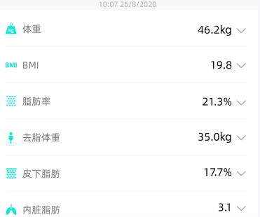 | 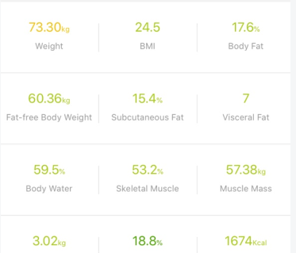 | 测量界面显示指标以13宫格来展示 （） |  | 1.目标显示完成，除非更改目标值 2.数据对比和renpho一样
2 | 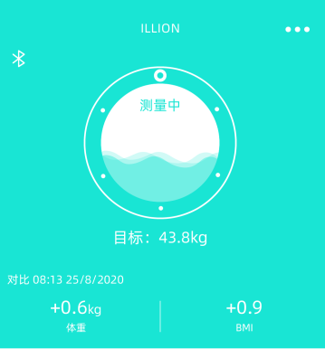 | 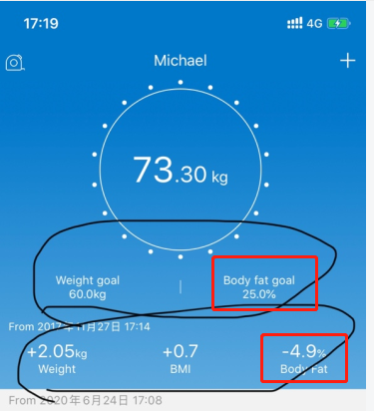 | 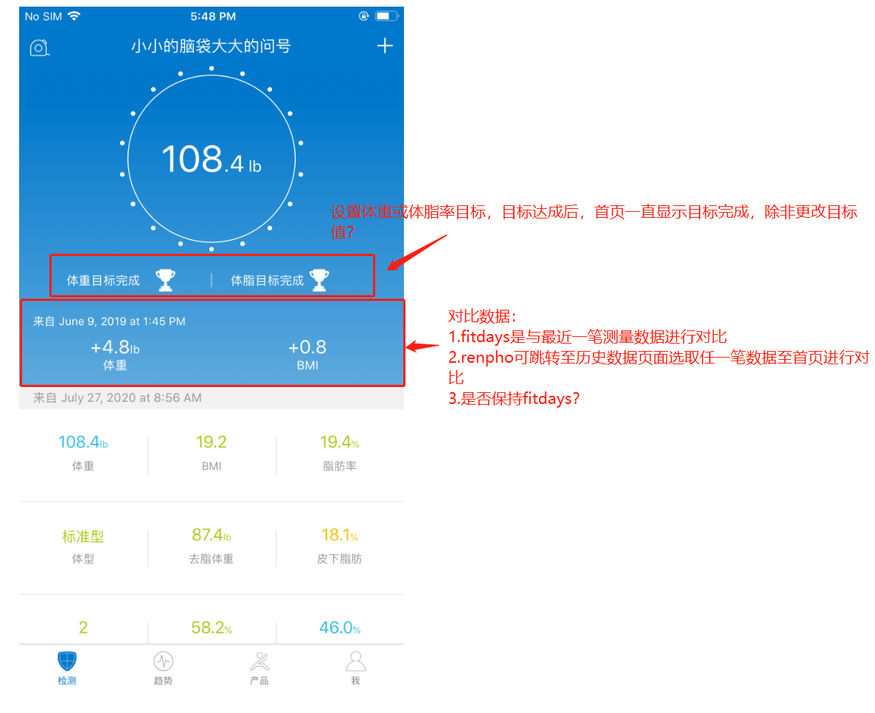 目标这个地方在加个目标体脂率，对比也加体脂率
3 | 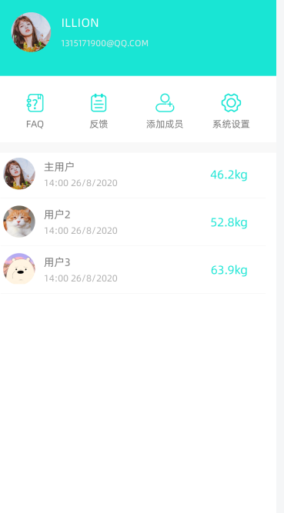 | 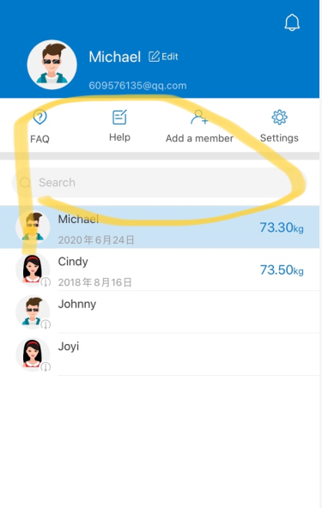 | 我的界面里没有搜索栏，要增加
4 |  |  | 底下这四个图标太卡通了，不太适合欧美市场，修改更换 |  |  | 这个提示是系统的通知和信息，应该是由APP推送的 | 
5 | 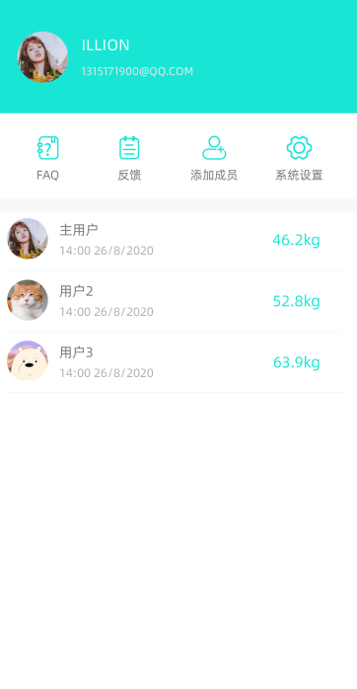 | 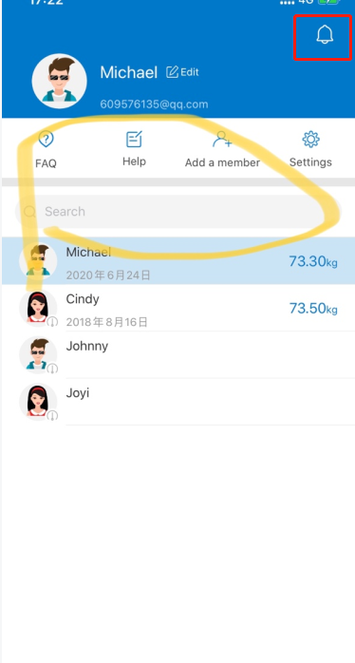 | 增加提醒通知功能
6
7
8
9
10
11
12
13
14
15
16

